画面イメージ
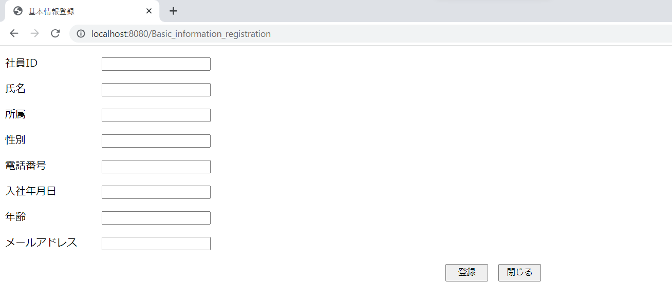
詳細設計書 | 論理名称 | K001 | システムID | KS | 改訂日 | 2022-06-06
 | 物理名称 | 基本情報登録 | システム名称 | 勤怠管理システム | 改訂者 | 施楠豪

画面イメージ

IO関連
詳細設計書 |  | 論理名称 |  | K001 |  |  | システムID | KS |  | 改訂日 | 2022-06-06
 |  | 物理名称 |  | 基本情報登録 |  |  | システム名称 | 勤怠管理システム |  | 改訂者 | 施楠豪

I/O関連図

社員情報一覧
ログイン
基本情報登録
 |  |  |  | ログインボタン |  |  |  |  | データを受け取る

パラメータ一覧
No | 論理名称 |  | 物理名称 |  | I/O | 備考
1 | 社員ID |  | USER＿ID |  | I
2 | 所属 |  | AFFILIATION |  | I
3 | 入社年月日 |  | CALENDAR_DATE |  | I
4 | 氏名 |  | NAME |  | I
5 | 性別 |  | SEX |  | I
6 | 年齢 |  | AGE |  | I
7 | メールアドレス |  | MAIL_ADDRESS |  | I
8
9
10
11
テーブル一覧
No | 論理名称 |  | 物理名称 |  | I/O | 備考
3 | USER＿ID |  | 社員ID |  | I
4 | AFFILIATION |  | 所属 |  | I
5 | CALENDAR_DATE |  | 入社年月日 |  | I
6 | NAME |  | 氏名 |  | I
7 | SEX |  | 性別 |  | I
8 | AGE |  | 年齢 |  | I
9 | MAIL_ADDRESS |  | メールアドレス |  | I
10
11
ファイル一覧
No | 論理名称 |  | 物理名称 |  | I/O | 備考
3
4
5
6
7
8
9
10
11

